Plan1
MAPEAMENTO DA MINA |  |  |  |  |  |  |  |  |  |  |  |  |  |  | LOCALIZAÇÃO DOS ELEMENTOS NA MINA
PERCEPÇÕES |  |  |  |  | MOVIMENTO |  |  |  | ATIRAR |  |  |  | PEGAR | MORTE | Posição | Elemento | Agente | Buraco |  |  | Tesouro | Wumpus
Local | Brilho | Brisa | Fedor | Grito | N | S | L | O | N | S | L | O |  |  |  |  | (0,0) | (2,0) | (2,2) | (0,3) | (3,3) | (3,1)
(0,0) | - | - | - | - | X | - | - | - | - | - | - | - | - | - |  | Brilho | - | - | - | - | (3,2) e (2,3) | -
 | - | - | - | - | - | - | X | - | - | - | - | - | - | - |  | Brisa | - | (3,0), (2,1) e (1,0) | (2,1), (3,2), (1,2) e (2,3) | (0,2) e (1,3) | - | -
(0,1) | - | - | - | - | X | - | - | - | - | - | - | - | - | - |  | Fedor | - | - | - | - | - | (3,0), (2,1) e (3,2)
 | - | - | - | - | - | - | X | - | - | - | - | - | - | -
 | - | - | - | - | - | - | - | X | - | - | - | - | - | -
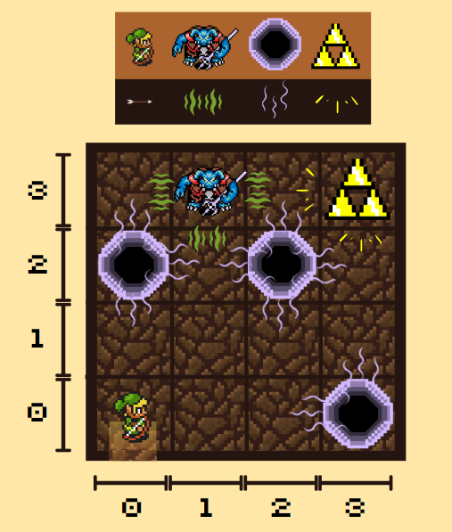
(0,2) | - | X | - | - | X | - | - | - | - | - | - | - | - | -
 | - | X | - | - | - | - | X |  | - | - | - | - | - | X
 | - | X | - | - | - | - | - | X | - | - | - | - | - | -
(1,0) | - | X | - | - | X | - | - | - | - | - | - | - | - | X
 | - | X | - | - | - | X | - | - | - | - | - | - | - | -
 | - | X | - | - | - | - | X | - | - | - | - | - | - | -
(1,1) | - | - | - | - | X | - | - | - | - | - | - | - | - | -
 | - | - | - | - | - | X | - | - | - | - | - | - | - | -
 | - | - | - | - | - | - | X | - | - | - | - | - | - | -
 | - | - | - | - | - | - | - | X | - | - | - | - | - | -
(1,2) | - | X | - | - | X | - | - | - | - | - | - | - | - | X
 | - | X | - | - | - | X | - | - | - | - | - | - | - | -
 | - | X | - | - | - | - | X | - | - | - | - | - | - | -
 | - | X | - | - | - | - | - | X | - | - | - | - | - | -
(1,3) | - | X | - | - | X | - | - | - | - | - | - | - | - | -
 | - | X | - | - | - | X | - | - | - | - | - | - | - | X
 | - | X | - | - | - | - | - | X | - | - | - | - | - | -
(2,1) | - | X | X | - | X | - | - | - | - | - | - | - | - | X
 | - | X | X | X | X | - | - | - | X | - | - | - | - | -
 | - | X | X | - | X | - | - | - | - | X | - | - | - | X
 | - | X | X | - | X | - | - | - | - | - | X | - | - | X
 | - | X | X | - | X | - | - | - | - | - | - | X | - | X
 | - | X | X | - | - | X | - | - | - | - | - | - | - | -
 | - | X | X | - | - | - | X | - | - | - | - | - | - | X
 | - | X | X | - | - | - | - | X | - | - | - | - | - | X
(2,3) | X | X | - | - | X | - | - | - | - | - | - | - | - | -
 | X | X | - | - | X | - | - | - | - | - | - | - | X | -
 | X | X | - | - | - | X | - | - | - | - | - | - | - | -
 | X | X | - | - | - | - | - | X | - | - | - | - | - | X
(3,0) | - | X | - | - | - | X | - | - | - | - | - | - | - | X
 | - | X | - | - | - | - | X | - | - | - | - | - | - | -
(3,1) | - | - | - | - | - | X | - | - | - | - | - | - | - | -
 | - | - | - | - | - | - | X | - | - | - | - | - | - | -
 | - | - | - | - | - | - | - | X | - | - | - | - | - | -
(3,2) | X | X | - | - | - | X | - | - | - | - | - | - | - | X
 | - | - | - | - | - | - | X | - | - | - | - | - | - | -
 | - | - | - | - | - | - | - | X | - | - | - | - | - | -
 | - | - | - | - | - | - | - | X | - | - | - | - | X | -
(3,3) | X | - | - | - | - | X | - | - | - | - | - | - | X | -
 | - | - | - | - | - | - | - | X | - | - | - | - | X | -
 | - | - | - | - | - | - | - | - | - | - | - | - | - | -
 | - | - | - | - | - | - | - | - | - | - | - | - | - | -
 | - | - | - | - | - | - | - | - | - | - | - | - | - | -

